評価兼報告書202008
 |  | 栄養障害・フレイル・サルコペニアスクリーニング評価表兼報告書 |  |  |  |  |  |  | 作成：三豊総合病院 薬剤部 2020.08 改定
ID: |  |  | 氏名： |  | 年齢： | 歳 | 体重： |  | kg | 身長： | cm
簡易栄養状態評価表（MNA-SF）
下の | 欄に該当した数値を記入し、それらを加算して結果を算出します。
 | 過去３ケ月間で食欲不振、消化器系の問題、そしゃく、嚥下障害などで食事量が減少しましたか？
①
 | ０ ＝ 著しい食事量の減少
 | １ ＝ 中等度の食事量の減少
 | ２ ＝ 食事量の減少なし
 | 過去３ケ月間で体重の減少がありましたか？
②
 | ０ ＝ ３kg以上の減少
 | １ ＝ わからない
 | ２ ＝ １～３Kgの減少
 | ３ ＝ 体重減少なし
③
 | 自力で歩けますか？
 | ０ ＝ 寝たきりまたは車椅子を常時使用
 | １ ＝ ベッドや車椅子を離れられるが、歩いて外出はできない
 | ２ ＝ 自由に歩いて外出できる
⑥
 | 過去３ケ月間でストレスや急性疾患を経験しましたか？
 | ０ ＝ はい
 | ２ ＝ いいえ
⑦
 | 神経・精神的問題の有無
 | ０ ＝ 強度認知症またはうつ状態
 | １ ＝ 中等度の認知症
 | ２ ＝ 精神的問題なし
⑩
 | ＢＭＩ（Kg/ｍ２）：体重（Kg）÷身長（ｍ２）
 | ０ ＝ ＢＭＩが１９未満
⑪
 | １ ＝ ＢＭＩが１９以上、２１未満
 | ２ ＝ ＢＭＩが２１以上、２３未満
 | ３ ＝ ＢＭＩが２３以上
ＢＭＩが測定できない方→⑬の点数を使用
ＢＭＩが測定できる方→⑩⑪の点数を使用
⑬
 | ふくらはぎの周囲長（cm）
 | ０ ＝ ３1cm未満
 | ３ ＝ ３１cm以上
結果 | （最大：１４点）
１２－１４ ポイント ： 栄養状態良好
８－１１ ポイント ： 低栄養のおそれあり
０－ ７ ポイント ： 低栄養

②
④
フレイル評価（簡易フレイルindex)
下の項目にいくつ該当したかで判断します。
 | （体重減少）：6か月で、2～3kg以上の体重減少 |  |  |  |  |  |  | ＜該当項目数＞
⑤
 | （歩行速度）：以前に比べて歩く速度が遅くなってきたと思う |  |  |  |  |  |  | 0項目：健常
⑧
 | （身体活動）：ウォーキング等の運動を週に1回以上していない |  |  |  |  |  |  | 1～2項目：プレフレイル
⑨
 | （疲労感）：（ここ2週間）わけもなく疲れたような感じがする |  |  |  |  |  |  | 3項目以上：フレイル
 | （認知機能）：5分前のことが思い出せない

⑫
⑭
サルコペニア簡易チェック
 | ＊65歳以上が適応だが、それ以外の使用も可 |  |  |  |  |  |  | ＜該当項目数＞
 | 握力：男性＜26kg、女性＜18㎏ |  |  |  |  |  |  | 0項目：健常
 | 指輪っか：隙間有or下腿周囲長：男性＜34cm、女性＜33cm |  |  |  |  |  |  | 1～2項目：サルコペニア疑い

総合評価
低栄養・フレイル・ サルコペニアの疑い |  |  | あり ・ なし |  | 定期介入の必要性 |  | あり ・ なし

指導用配布資料 |  |  | 栄養・運動・その他・なし |  | 薬剤との関連 |  | あり ・ なし

（患者への指導内容） |  |  |  |  | （次回確認予定の事項）

薬局名 |  |  |  | 薬剤師名 |  |  | FAX番号

薬剤服用状況の記録と共に当該報告書を当院へフィードバックすることで服薬情報等提供料１（30点）の算定が可能です。

 | 三豊総合病院 薬剤部 担当篠永 FAX：0875-52-6128 までこの用紙をFAXして下さい。

運動指導用資料
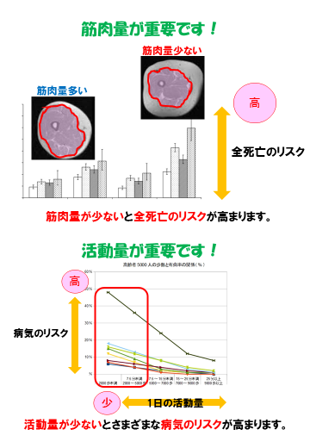
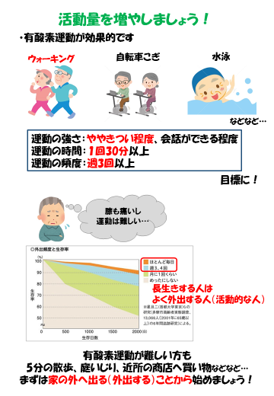
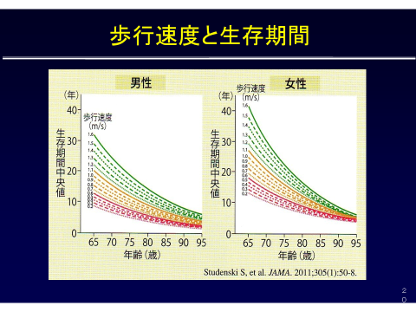

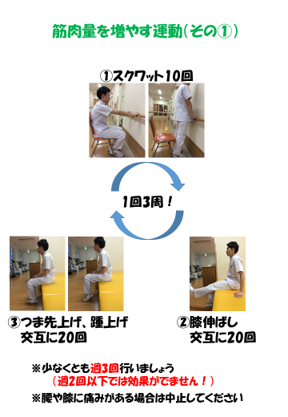
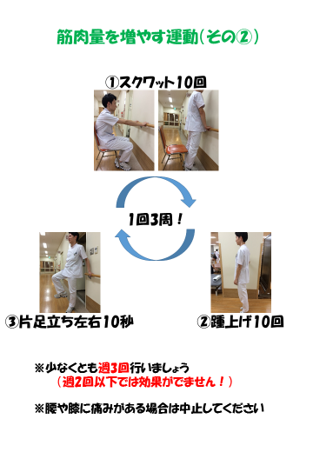
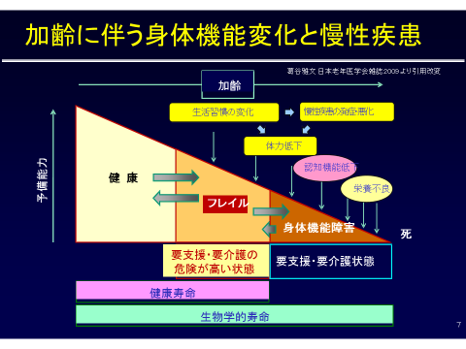

栄養指導用資料
